母平均の差の検定（表形式）1
母平均の差の検定（表形式）

機能概要
対応のない2標本のデｰタを用いて、「2標本の母平均は等しい」という帰無仮説を検定します。帰無仮説が棄却された場合、2標本の母平均には統計的有意差があると言えます。
ダイアログにて、確率分布としてスチューデントの［t分布］と［正規分布］のどちらを用いるか、［両側検定］か［片側検定］か、［片側検定］の場合はその方向、検定の有意水準を設定できます。正規分布を用いた検定ではサンプルサイズによる調整がなされないため、通常はt分布を利用します。
出力は上から順に、2標本の基本統計量、等分散性の検定、平均の差と効果量、母平均の差の95%信頼区間、母平均の差の検定、検出力が出力されます。ダイアログ上で確率分布を［t分布］とした場合、信頼区間と差の検定結果について、上段に2標本の等分散を前提とする結果（いわゆる一般的なt検定）が、下段に2標本の等分散を前提としないWelchの方法による結果が出力されます。さらに、観測値からだけでなく、観測値を順位に変えた値（ランク化した値）からの検定結果も出力されます。
効果量とは標準偏差に対する平均の差の大きさです。効果量が大きいほど2群の平均の差は大きいと言えます。効果量が大きければ検出力があがるので、追試ではサンプルサイズを小さくできます。
母平均の差の95%信頼区間は母平均の差の標本誤差の大きさを推定しています。信頼区間に 「0」 を含まないなら、検定の結果として 5%の有意水準で有意差が確認できます。信頼区間の幅は標準偏差が大きいほど広くなり、サンプルサイズの平方根に反比例します。
検出力は、平均の差や標準偏差が母集団の真の値であると仮定したときに、今回と同じサンプルサイズで追試を行い5%有意水準で検定して有意差判定が得られる確率を示します。効果量が大きいほど検出力は上がります。検出力が小さい場合、追試ではサンプルサイズを増やす必要があります。よく用いられる検出力の目安は0.8以上です。
母平均の差の検定は、母集団が正規分布していることを前提にしています。左右非対称など正規分布でないとき、外れ値があっても異常値として除外できないときなどは、ランク化した値に対するWelchの方法やマン=ホイットニｰのU検定（ノンパラメトリック検定の1種）が適しています。
例題
透析患者と健常者の免疫グロブリン(IgG値)を測定した結果があります。対応のない2標本の母平均の差の t検定により、2標本の母平均の差を検定します。

透析患者と健常者の免疫グロブリン（IｇG値）の比較 |  |  | ダイアログ－1
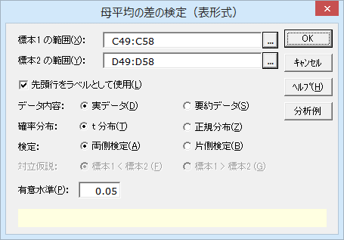
実データ（ローデータ）の場合
No. | 透析患者 | 健常者
1 | 1,326 | 1,220
2 | 1,418 | 1,080
3 | 1,820 | 980
4 | 1,516 | 1,420
5 | 1,635 | 1,170
6 | 1,720 | 1,290
7 | 1,580 | 1,116
8 | 1,452
9 | 1,600

操作手順（実デｰタから検定する場合）
①C49のセルをクリックし、続けて、Ctrlキｰを押しながらD49のセルをクリックする。
②エクセル統計メニュｰから、［2標本の比較］－［母平均の差の検定（表形式）］を選択する。
ダイアログ-1が表示されます。［変数 1の範囲］には「C49:C58」が、［変数 2の範囲］には「D49:D58」が設定されています。
この場合、変数 2の範囲は実際にデｰタが入っている領域よりも長くなっていますが、空白のセルは分析対象とならないので変更する必要はありません。
デｰタ範囲を事前に指定しないでダイアログを呼び出してしまったときや、デｰタの範囲を変更したいときは、各変数範囲ボックスの右端のボタンをクリックして、変更することができます。
③［確率分布］から［t分布］を選択する
初期設定は［t分布］になっています。
④［OK］ボタンをクリックする。
新しいワｰクシｰトが追加され、結果が出力されます。
※範囲が複数列の場合
複数列を変数の範囲に設定した場合、列ごとに群が異なるものとして扱います。そのため、変数 1と変数 2のそれぞれの範囲の列数を掛け合わせた数の組み合わせについて検定結果が出力されます。

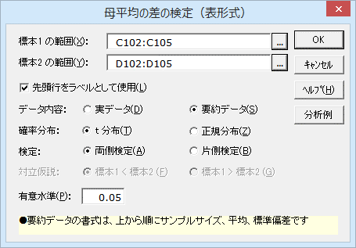
 |  |  | ダイアログ－2
要約データの場合
変数 | 透析患者 | 健常者
サンプルサイズ | 9 | 7
平均値 | 1563.000 | 1182.286
標準偏差 | 153.812 | 144.603

操作手順（要約デｰタから検定する場合）
要約デｰタから推定する場合、上から変数名、サンプルサイズ、平均、標準偏差の順にデｰタをワｰクシｰトに入力しておきます。
①C102のセルをクリックし、続けて、Ctrlキｰを押しながらD102のセルをクリックする。
②エクセル統計メニュｰから、［2標本の比較］－［母平均の差の検定（表形式）］を選択する。
ダイアログ-2が表示されます。［変数 1の範囲］には「C102:C105」が、［変数 2の範囲］には「D102:D105」が、設定されています。
③［デｰタ内容］から［要約データ］を選択する
④［確率分布］から［t分布］を選択する
初期設定は［t分布］になっています。
⑤［OK］ボタンをクリックする。
新しいワｰクシｰトが追加され、結果を出力します。

母平均の差の検定（表形式）2
母平均の差の検定

2標本の基本統計量
2標本のサンプルサイズ（n）と、平均、不偏分散、標準偏差の値を出力しています。平均値は透析患者のほうが高くなっていますが、標準偏差に大きな違いはないようです。
基本統計量
変 数 | n | 平 均 | 不偏分散 | 標準偏差 | 標準誤差
透析患者 | 9 | 1563.000 | 23658.000 | 153.812 | 51.271
健常者 | 7 | 1182.286 | 20909.905 | 144.603 | 54.655

等分散性の検定
t検定は2標本の等分散性を前提にしています。この結果を見ると、等分散性は棄却されません。
2標本の平均の差と効果量
平均の差の大きさを評価する場合は効果量を確認します。エクセル統計では効果量(d：Cohenのd)、効果量(g：Hedgesのg)の2つを出力します。推測統計学的な利用には後者が適していると言えます。
等分散性の検定（両側検定）
統計量:F | 自由度1 | 自由度2 | P 値
1.1314 | 8 | 6 | 0.9057

平均の差と効果量（平均の差 = |「透析患者」-「健常者」|）
 | 効果量（観測値） |  | 効果量（ランク化）
平均の差 | Cohen's d | Hedges' g | Cohen's d | Hedges' g
380.7143 | 2.7145 | 2.5392 | 2.7474 | 2.5699

母平均の差の95%信頼区間（両側検定/対立仮説:「透析患者」≠「健常者」）
 | 下限値 | 上限値
t推定 | 218.6548 | 542.7737
Welchの方法 | 219.3269 | 542.1017

母平均の差の95%信頼区間
差の信頼区間に0を含む場合、有意水準5%（α=0.05）の両側検定の結果は有意差なしとなります。
信頼区間は標本誤差の大きさを反映したもので、信頼区間が狭いほど、信頼性が高い結果と言えます。
2標本の分散が等しいといえない場合はWelchの方法による信頼区間を使います。
母平均の差の検定（両側検定/対立仮説:「透析患者」≠「健常者」）
 |  | 統計量:t | 自由度 | P 値 | *：P<0.05 **：P<0.01
観測値 | t検定 | 5.0386 | 14 | P < 0.001 | **
 | Welchの方法 | 5.0803 | 13.4150 | P < 0.001 | **
ランク化 | t検定 | 5.0995 | 14 | P < 0.001 | **
 | Welchの方法 | 5.1906 | 13.7425 | P < 0.001 | **

検出力（両側検定/対立仮説:「透析患者」≠「健常者」）
 |  | α=0.05
観測値 | t検定 | 0.9966
 | Welchの方法 | 0.9968
ランク化 | t検定 | 0.9972
 | Welchの方法 | 0.9978

母平均の差の検定
2標本が等分散であるという前提であれば、観測値のt検定の結果を用います。
両側検定は、対立仮説が「2標本の母平均が異なる」とした場合のP値を出力しています。P<0.05となっており、有意な差と言えます。
片側検定は対立仮説により見方が異なります。対立仮説が「透析患者の母平均は健常者の母平均よりも大きい」ならば、P<0.05であり有意な差と言えます。
Welchの方法によるt検定
2標本の分散が等しいとは言えない場合に用います。この2標本間では標準偏差に大きな違いがなく、2標本とも同程度のnなので、Welchの方法を用いたとしても結論は同じです。
検出力
検出力とは1から第2種の過誤の確率を引いたもので、帰無仮説が偽であるときに誤らずに帰無仮説を棄却する確率を表します。母平均と帰無仮説の値との差が大きくなるほど、また、サンプルサイズが大きくなるほど検出力は大きくなります。
このデータではいずれの値も0.99を超えており、サンプルサイズは十分であったといえます。

母平均の差の検定（データベース形式）1
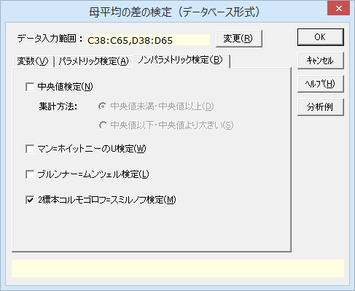
母平均の差の検定（データベース形式）
機能概要
対応のない2標本のデｰタが下記のように標本を識別する変数の列と観測値の列とにまとめてられている場合に用います。検定を行う変数が複数列ある場合、標本を識別する変数に対する検定を同時に行うことができます。
＜パラメトリック検定＞
母平均の差の検定：2標本の母平均の差の検定を行います。詳細については、「母平均の差の検定（表形式）」を参照してください。
母分散性の検定：2標本の等分散性を確認することができます。詳細については、「等分散性の検定」を参照してください。
＜ノンパラメトリック検定＞
中央値検定：全データの中央値を元に、2標本の位置にちがいがあるかどうかを検定します。詳細については、「中央値検定」を参照してください。
マン=ホイットニーのU検定：全データに順位付けを行い、これをもとに2標本の位置にちがいがあるかどうかを検定します。詳細については、「マン=ホイットニーのU検定」を参照してください。
ブルンナー=ムンツェル検定：全データに順位付けを行い、これをもとに2標本の位置と分布に違いがあるかどうかを検定します。詳細については「ブルンナー=ムンツェル検定」を参照して下さい。
2標本コルモゴロフ=スミルノフ検定：累積相対度数を用いて、2標本の位置と分布にちがいがあるかどうかを検定します。詳細については、「2標本コルモゴロフ=スミルノフ検定」を参照してください。
例題
透析患者と健常者の免疫グロブリン(IgG値)を測定した結果があります。対応のない2標本の母平均の差の t検定と2標本コルモゴロフ=スミルノフ検定により、2標本に差があるかどうかを調べてみます。

操作手順（実デｰタから検定する場合）
①C38のセルをクリックし、続けて、Ctrlキｰを押しながらD38のセルをクリックする。
②エクセル統計メニュｰから、［2標本の比較］－［母平均の差の検定（データベース形式）］を選択する。
ダイアログ-1が表示されます。［データ入力範囲］には「C38:C65,D38:D65」が設定されています。
デｰタ範囲を事前に指定しないでダイアログを呼び出してしまったときや、デｰタの範囲を変更したいときは、各変数範囲ボックスの右端のボタンをクリックして変更することができます。
③［パラメトリック検定］のタブを選択する。
［母平均の差の検定］にチェックを入れ、［t分布］と［両側検定］をオンにします（ダイアログ-2）。
④［ノンパラメトリック検定］のタブを選択する。
［2標本コルモゴロフ=スミルノフ検定］をチェックします（ダイアログ-3）。
④［OK］ボタンをクリックする。
新しいワｰクシｰトが追加され、結果が出力されます。
透析患者と健常者のB-cell免疫グロブリン生成(%)
No. | 状態 | 免疫Gl生成(%)
1 | 透析患者 | 4
2 | 透析患者 | 6
3 | 健常者 | 6
4 | 透析患者 | 7
5 | 透析患者 | 7
6 | 健常者 | 7
7 | 健常者 | 7
8 | 健常者 | 8
9 | 健常者 | 8
10 | 健常者 | 8
11 | 透析患者 | 9
12 | 透析患者 | 9
13 | 健常者 | 9
14 | 透析患者 | 10
15 | 透析患者 | 10
16 | 透析患者 | 10
17 | 健常者 | 10
18 | 透析患者 | 11
19 | 健常者 | 11
20 | 透析患者 | 12
21 | 透析患者 | 12
22 | 透析患者 | 12
23 | 透析患者 | 12
24 | 透析患者 | 13
25 | 透析患者 | 14
26 | 透析患者 | 16
27 | 透析患者 | 17

ダイアログ-1
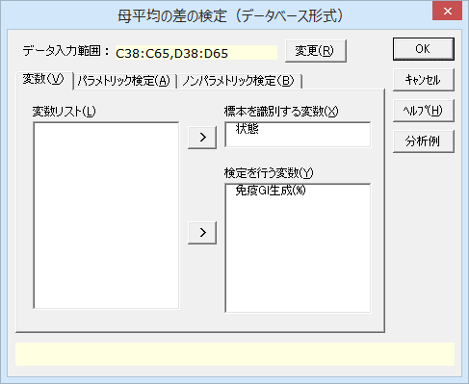

ダイアログ-2
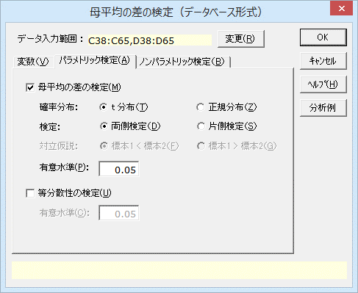

ダイアログ-3

母平均の差の検定（データベース形式）2
母平均の差の検定（データベース形式）

基本統計量（免疫Gl生成(%)）
状態 | n | 平 均 | 不偏分散 | 標準偏差 | 標準誤差 | 平均順位
健常者 | 9 | 8.222 | 2.444 | 1.563 | 0.521 | 9.611
透析患者 | 18 | 10.611 | 11.310 | 3.363 | 0.793 | 16.194

平均の差と効果量（平均の差 = |「健常者」-「透析患者」|）
 | 効果量（観測値） |  | 効果量（ランク化）
平均の差 | Cohen's d | Hedges' g | Cohen's d | Hedges' g
2.3889 | 0.8529 | 0.8207 | 0.9283 | 0.8932

母平均の差の95%信頼区間（両側検定/対立仮説:「健常者」≠「透析患者」）
 | 下限値 | 上限値
t推定 | -0.0586 | 4.8364
Welchの方法 | 0.4349 | 4.3429

Welchの方法によるt検定
観測値のWelchの方法のP値が0.0186となり、有意水準5%では帰無仮説「2標本の母平均は等しい」は棄却されました。したがって、2標本の母平均には差があるといえます。
2標本コルモゴロフスミルノフ検定
P値が0.1867となり、有意水準5%では2標本の位置もしくは分布に有意差があるとはいえないという結果になりました。
このように、検定手法によって結果は異なります。母集団が正規分布していると仮定できるか、母分散が等しいかといった条件や、データの性質（外れ値を除くことができないなど）に応じて適切な検定手法を選択してください。
母平均の差の検定（両側検定/対立仮説:「健常者」≠「透析患者」）
 |  | 統計量:t | 自由度 | P 値 | *：P<0.05 **：P<0.01
観測値 | t検定 | 2.0102 | 25 | 0.0553
 | Welchの方法 | 2.5182 | 24.9620 | 0.0186 | *
ランク化 | t検定 | 2.1880 | 25 | 0.0382 | *
 | Welchの方法 | 2.5599 | 23.6772 | 0.0173 | *

検出力（両側検定/対立仮説:「健常者」≠「透析患者」）
 |  | α=0.05
観測値 | t検定 | 0.4892
 | Welchの方法 | 0.6774
ランク化 | t検定 | 0.5571
 | Welchの方法 | 0.6897

検出力
このデータではいずれの値もあまり高くないため、検出力を上げるためサンプルサイズを大きくしたほうがよいと考えられます。
2標本コルモゴロフ=スミルノフ検定
最大差 | 統計量KS | 両側P値 | *：P<0.05 **：P<0.01
0.4444 | 1.0887 | 0.1867

母平均の差の検定（対応あり）1
母平均の差の検定（対応あり）

機能概要
臨床試験で薬剤を投与する前と投与した後のデｰタを比較するなど、同一の個体から測定した対応のある2つのデｰタの差を検定します。個体ごとに2つの値の差を求め、この差の平均が 0 であるかどうかを検定します。サンプルサイズ n は個体の数（対の数）となり、t分布の自由度は n-1 です。
ダイアログにて、確率分布としてスチューデントの［t分布］と［正規分布］のどちらを用いるか、［両側検定］か［片側検定］か、［片側検定］の場合はその方向、検定の有意水準を設定できます。
出力は上から順に、2変数の基本統計量、対の差の平均と効果量、差の平均の信頼区間、差の平均の検定、検出力が出力されます。
オプションとして、符号検定やウィルコクソンの符号付き順位検定も同時に出力することもできます。
例題
あるダイエット法によりダイエットを行った、7名分のダイエットの前後の体重があります。このダイエット法により体重が減少したといえるか検定します。

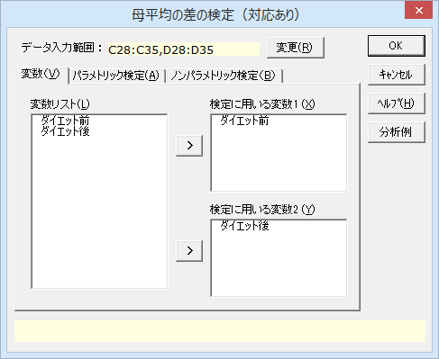
ダイエットの効果
 | 体重(kg)
被験者 | ダイエット前 | ダイエット後
Ａさん | 53.0 | 51.2
Ｂさん | 50.2 | 48.7
Ｃさん | 59.4 | 53.5
Ｄさん | 61.9 | 56.1
Ｅさん | 58.5 | 52.4
Ｆさん | 56.4 | 52.9
Ｇさん | 53.4 | 53.3

操作手順
①C28のセルをクリックし、続けて、Ctrlキｰを押しながらD28のセルをクリックする。
②エクセル統計メニュｰから、［2標本の比較］－［母平均の差の検定（対応あり）］を選択する。
ダイアログが表示され、［データ入力範囲］には「C28:C35,D28:D35」が設定されています。
デｰタ範囲を事前に指定しないでダイアログを呼び出してしまったときや、デｰタの範囲を変更したいときは、各変数範囲ボックスの右端のボタンをクリックして、変更することができます。
この検定では、対でデｰタが揃っていないケｰスは分析の対象からペアで除外します。
③［OK］ボタンをクリックする。
新しいワｰクシｰトが追加され、結果が出力されます。
※範囲が複数列の場合
複数列を変数の範囲に設定した場合、列ごとに群が異なるものとして扱います。そのため、変数 1と変数(2)のそれぞれの範囲の列数を掛け合わせた数の組み合わせについて検定結果が出力されます。

母平均の差の検定（対応あり）2
母平均の差の検定（対応あり）

基本統計量
変 数 | n | 平 均 | 不偏分散 | 標準偏差 | 標準誤差
ダイエット前 | 7 | 56.114 | 17.015 | 4.125 | 1.559
ダイエット後 | 7 | 52.586 | 5.141 | 2.267 | 0.857

差の平均の検定
ダイエット前に比べて、ダイエット後の体重が平均 3.529㎏減っています。
両側検定は、対立仮説が「ダイエットにより体重が変わる」とした場合のP値を出力しています。P<0.05となっているため、帰無仮説は棄却され、有意な変化だった言えます。
対の差と効果量（対の差 = |「ダイエット前」-「ダイエット後」|）
対の差 |  | 効果量
平 均 | 標準偏差 | Cohen's d | Hedges' g | Cohen's d'
3.5286 | 2.4581 | 1.1451 | 1.0601 | 1.4355

差の平均の95%信頼区間（両側検定/対立仮説:対の差 ≠ 0）
 | 下限値 | 上限値
t推定 | 1.2552 | 5.8020

差の平均の検定（両側検定/対立仮説:対の差 ≠ 0）
 | 統計量:t | 自由度 | P 値 | *：P<0.05 **：P<0.01
t検定 | 3.7979 | 6 | 0.0090 | **

検出力
このデータでは0.8を超えており、サンプルサイズは十分であったといえます。
検出力（両側検定/対立仮説:対の差 ≠ 0）
 | α=0.05
t検定 | 0.8829

等分散性の検定1
等分散性の検定

機能概要
独立した2標本について分散比の95%信頼区間を求めるとともに、帰無仮説「母分散が等しい」について検定を行います。
まず、2標本の不偏分散を計算し、大きい方の不偏分散を小さい方の不偏分散で割った分散比を求めます。95%信頼区間は、区間に1を含むかどうかをまず確認します。95%信頼区間に1を含まなければ、5%の有意水準で有意になります。検定統計量Fは、それぞれの標本のサンプルサイズ－1を自由度とするF分布に従います。検出力は、同一のサンプルサイズで追試を行った場合に有意差を検出できる確率を表しています。
なお、要約デｰタから分析する場合は、サンプルサイズ(n)と、分散ではなく標準偏差のデｰタを用意してください。
例題
ある工場では、2つのラインでネジの製作を行っています。2つのラインでネジの径のばらつき具合に違いがないか、5%の有意水準で等分散性の検定を行います。

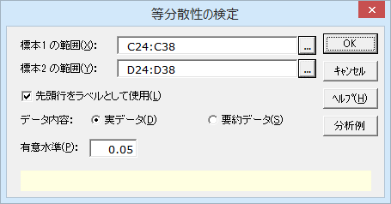
ネジの径
 |  |  | ダイアログ-1
実データ（ローデータ）から検定する場合
No. | Ａライン | Ｂライン
1 | 13.7 | 13.5
2 | 13.5 | 13.2
3 | 13.6 | 13.6
4 | 13.5 | 13.8
5 | 13.8 | 14.1
6 | 13.9 | 13.8
7 | 14.1 | 13.2
8 | 13.6 | 14.1
9 | 13.8 | 13.8
10 | 13.5 | 13.5
11 | 13.4 | 13.6
12 | 13.7 | 13.8
13 | 13.6 | 13.3
14 | 13.9 | 13.5
操作手順（実デｰタから検定する場合）
①C24のセルをクリックし、続けて、Ctrlキｰを押しながらD24のセルをクリックする。
②エクセル統計メニュｰから、［2標本の比較］－［等分散性の検定］を選択する。
ダイアログ-1が表示されます。［変数 1の範囲］には「C24:C38」が、［変数 2の範囲］には「D24:D38」が、設定されています。
デｰタ範囲を事前に指定しないでダイアログを呼び出してしまったときや、デｰタの範囲を変更したいときは、各変数範囲ボックスの右端のボタンをクリックして、変更することができます。
③［OK］ボタンをクリックする。
新しいワｰクシｰトが追加され、結果が出力されます。
※範囲が複数列の場合
複数列を変数の範囲に設定した場合、列ごとに群が異なるものとして扱います。そのため、変数 1と変数 2のそれぞれの範囲の列数を掛け合わせた数の組み合わせについて検定結果が出力されます。

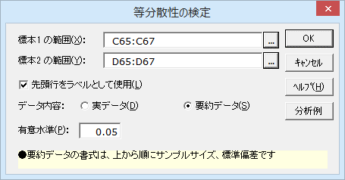
要約データの場合 |  |  | ダイアログ-2
変数 | Ａライン | Ｂライン
サンプルサイズ | 14 | 14
標準偏差 | 0.196 | 0.289

操作手順（要約デｰタから検定する場合）
要約デｰタから推定する場合、上から変数名、サンプルサイズ、標準偏差の順にデｰタをワｰクシｰトに入力しておきます。
①C65のセルをクリックし、続けて、Ctrlキｰを押しながらD65のセルをクリックする。
②エクセル統計メニュｰから、［2標本の比較］－［等分散性の検定］を選択する。
ダイアログ－2が表示されます。［変数 1の範囲］には「C65:C67」が、［変数 2の範囲］には「D65:D67」が設定されています。
③［デｰタ内容］から［要約データ］を選択する
④［OK］ボタンをクリックする。
新しいワｰクシｰトが追加され、結果を出力します。

等分散性の検定2
等分散性の検定

分散の比と効果量
等分散性の検定では、2つの不偏分散の大きい方の値を小さい方の値で割って検定統計量を求めています。分散比と効果量は同じ値を示します。分散比（効果量）が大きいほど、分散に違いがあることになります。
母分散の比の95%信頼区間
分散比の信頼区間は分散比とサンプルサイズにより求められます。同じ分散比であればサンプルサイズが大きくなるほど区間が狭くなります。分散比が1ということは等分散ということです。したがって、このケｰスでは信頼区間に1を含むので、追試をしたら分散比が逆転する可能性があります。
等分散性の検定
このサンプルサイズによる検定では、P値>0.05で、等分散である（ばらつきが等しい）という帰無仮説は棄却されませんでした。ただし、母集団の真の分散比が 2.19 であることから、サンプルサイズを増やすことで統計的に有意な結果を得られると考えられます。
基本統計量
変 数 | n | 平 均 | 不偏分散 | 標準偏差 | 標準誤差
Ａライン | 14 | 13.686 | 0.038 | 0.196 | 0.052
Ｂライン | 14 | 13.629 | 0.084 | 0.289 | 0.077

分散の比と効果量
分散の比 | 効果量
2.1897 | 2.1897

母分散の比の95%信頼区間
下限値 | 上限値
0.7029 | 6.8209

等分散性の検定（両側検定）
統計量:F | 自由度1 | 自由度2 | P 値 | 検出力(α=0.05)
2.1897 | 13 | 13 | 0.1709 | 0.7763

母比率の差の検定1
母比率の差の検定
機能概要
独立した2標本のサンプルサイズと標本比率 （標本に占める比率）のデｰタから、2標本の母比率の差の95%信頼区間の計算と、差の検定を行います。帰無仮説は「2標本の母比率は等しい」で、帰無仮説が棄却されると、2標本の母比率は統計的に有意差があると言えます。両側検定のP値がP<0.05のとき、信頼区間は上限値、下限値とも符号が同じになり、信頼区間に0%を含みません。
例題
ある日の巨人・阪神戦について、関東と関西で視聴率を調査しました。関東と関西で視聴率に差があるか、有意水準5%で検定を行い確認します。

テレビ視聴率 - 巨人・阪神戦 -

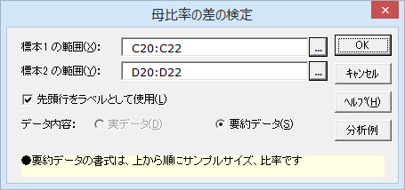
（要約データのみ）
変数 | 関東 | 関西
サンプルサイズ | 300 | 200
視聴率 | 17.0% | 25.0%

操作手順（要約デｰタから検定する）
要約デｰタから推定する場合、上から変数名、サンプルサイズ、比率の順にデｰタをワｰクシｰトに入力しておきます。
①C20のセルをクリックし、続けて、Ctrlキｰを押しながらD20のセルをクリックする。
②エクセル統計メニュｰから、［2標本の比較］－［母比率の差の検定］を選択する。
ダイアログが表示されます。［変数 1の範囲］には「C20:C22」が、［変数 2の範囲］には「D20:D22」が設定されています。
デｰタ範囲を事前に指定しないでダイアログを呼び出してしまったときや、デｰタの範囲を変更したいときは、各変数範囲ボックスの右端のボタンをクリックして、変更することができます。
③［OK］ボタンをクリックする。
新しいワｰクシｰトが追加され、結果が出力されます。

母比率の差の検定2
母比率の差の検定

比率の差の信頼区間と検定結果
関東と関西の視聴率の差は8%でした。比率の差の95%信頼区間を見ると、上限値がきわどいところですが、信頼区間に0%は含みません。また、両側検定の結果も P値<0.05 となっており、関東と関西では視聴率が統計的に有意な差があると言えます。
基本統計量
変 数 | n | 比 率
関東 | 300 | 17.00%
関西 | 200 | 25.00%

母比率の差の95%信頼区間
比率の差 | 下限値 | 上限値
-8.00% | -15.35% | -0.65%

母比率の差の検定
統計量:z | 両側P値 | *：P<0.05 **：P<0.01 | 片側P値 | *：P<0.05 **：P<0.01
-2.1827 | 0.0291 | * | 0.0145 | *

母平均の差のメタ分析1
母平均の差のメタ分析
機能概要
メタ分析（メタ・アナリシス）とは、複数のデータや結果を統合して分析する手法のことで、臨床試験などでよく用いられます。例えば、Aという薬がBという疾患に効くかどうかを解析するとき、まず過去の論文を含め複数の結果を集めます。得られた結果を「A投与群」、「コントロール投与群」に分け、それぞれの群内で疾患Bに対する効果を並べて1つのデータとします。
ここで、単純に群内のサンプルサイズの和から解析をしようとすると「シンプソンのパラドックス」というものが発生する可能性があります。これは、個別の結果と統合した結果に矛盾が発生することです。そのため、個別の結果から効果量を算出し、解析に用います。
個別の結果ごとにサンプルサイズが異なっているので、効果量の分散をかけたもので重み付けをします。重み付けしたものの平均をとった値から解析を行うのがメタ分析です。
本手法では、複数の独立した研究や試験が同じ課題について2群のサンプルサイズ、平均値、標準偏差を収集しているとき、2群の平均値に差があるかどうかを分析することができます。
真の結果は一つであると仮定できる場合は「母数モデル」を、真の結果が一つであるとは仮定できず、各研究結果がランダムに抽出された場合は「変量モデル」を用います。2群のデータの尺度が異なっている場合、標準化された平均値の差を用いて解析を行います。
例題
脳卒中で入院した患者に対して、専門家チームによる特別なケアと通常のケアを行いました。これらのケアを受けた患者の入院日数の平均と標準偏差から、ケアの種類によって入院日数に差があるかどうかを調べてみます。

脳卒中で入院した患者のある特別なケアの効果を入院日数で比較したデータ
 |  | Specialist |  |  | Routine management
No. | Source | n | Mean | SD | n | Mean | SD
1 | Edinburgh | 155 | 55 | 47 | 156 | 75 | 64
2 | Orpington-Mild | 31 | 27 | 7 | 32 | 29 | 4
3 | Orpington-Moderate | 75 | 64 | 17 | 71 | 119 | 29
4 | Orpington-Severe | 18 | 66 | 20 | 18 | 137 | 48
5 | Montreal-Home | 8 | 14 | 8 | 13 | 18 | 11
6 | Montreal-Transfer | 57 | 19 | 7 | 52 | 18 | 4
7 | Newcastle | 34 | 52 | 45 | 33 | 41 | 34
8 | Umea | 110 | 21 | 16 | 183 | 31 | 27
9 | Uppsala | 60 | 30 | 27 | 52 | 23 | 20

ダイアログ-1
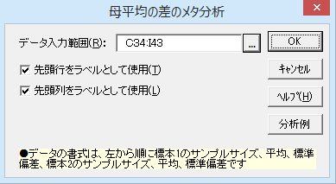
操作手順（実デｰタから検定する場合）
データは左列から変数名、【標本1のサンプルサイズ、平均、標準偏差】、【標本2のサンプルサイズ、平均、標準偏差】の順にワｰクシｰトに入力しておきます。
①C34からI34までのセルをドラッグして選択する。
②エクセル統計メニュｰから、［2標本の比較］－［母平均の差のメタ分析］を選択する。
ダイアログが表示されます。［データ入力範囲］には「C34:I43」が、設定されています。
デｰタ範囲を事前に指定しないでダイアログを呼び出してしまったときや、デｰタの範囲を変更したいときは、各変数範囲ボックスの右端のボタンをクリックして、変更することができます。
③［OK］ボタンをクリックする。
新しいワｰクシｰトが追加され、結果が出力されます。

母平均の差のメタ分析2
母平均の差のメタ分析

ケースの要約
 | n | %
有効ケース | 9 | 100.00%
不明または無効ケース | 0 | 0.00%
全 体 | 9 | 100.00%

平均値の差
 |  |  |  | 95%信頼区間 |  |  |  |  | 95%信頼区間
Source | n | 平均値の差 | 標準誤差 | 下限値 | 上限値 | 共通標準偏差 | 標準化された平均値の差 | 標準誤差 | 下限値 | 上限値
Edinburgh | 311 | -20.0000 | 6.3707 | -32.4864 | -7.5136 | 56.1743 | -0.3560 | 0.1143 | -0.5801 | -0.1320
Orpington-Mild | 63 | -2.0000 | 1.4307 | -4.8041 | 0.8041 | 5.6771 | -0.3523 | 0.2540 | -0.8500 | 0.1455
Orpington-Moderate | 146 | -55.0000 | 3.9091 | -62.6616 | -47.3384 | 23.6079 | -2.3297 | 0.2145 | -2.7501 | -1.9093
Orpington-Severe | 36 | -71.0000 | 12.2565 | -95.0223 | -46.9777 | 36.7696 | -1.9309 | 0.4036 | -2.7220 | -1.1399
Montreal-Home | 21 | -4.0000 | 4.4936 | -12.8073 | 4.8073 | 10.0000 | -0.4000 | 0.4536 | -1.2890 | 0.4890
Montreal-Transfer | 109 | 1.0000 | 1.1061 | -1.1680 | 3.1680 | 5.7681 | 0.1734 | 0.1921 | -0.2032 | 0.5499
Newcastle | 67 | 11.0000 | 9.7660 | -8.1411 | 30.1411 | 39.9648 | 0.2752 | 0.2455 | -0.2060 | 0.7565
Umea | 293 | -10.0000 | 2.8341 | -15.5547 | -4.4453 | 23.4910 | -0.4257 | 0.1219 | -0.6647 | -0.1867
Uppsala | 112 | 7.0000 | 4.5490 | -1.9159 | 15.9159 | 24.0097 | 0.2915 | 0.1905 | -0.0818 | 0.6649

統合された平均値の差
 |  |  |  | 95%信頼区間 |  |  |  |  | 95%信頼区間
 | タウ二乗 | 平均値の差 | 標準誤差 | 下限値 | 上限値 | タウ二乗 | 標準化された平均値の差 | 標準誤差 | 下限値 | 上限値
母数モデル | - | -3.4939 | 0.7820 | -5.0265 | -1.9613 | - | -0.4120 | 0.0616 | -0.5328 | -0.2913
変量モデル | 218.7216 | -14.0972 | 5.2798 | -24.4454 | -3.7490 | 0.5470 | -0.5375 | 0.2608 | -1.0487 | -0.0262

統合された平均値の差
母数モデル
母数モデルは、研究間のばらつきは偶然誤差であると仮定するモデルです。このモデルでは、専門家チームによるケアの方が退院までの日数が平均して約3.5日早くなることが推定されます。
変量モデル
変量モデルは、研究間のばらつきを確率変数として盛り込んだモデルです。このモデルでは、専門家チームによるケアの方が退院までの日数が平均して約14.1日早くなることが推定されます。母数モデルと異なり、各データはランダムに抽出されているものとして取り扱われているため、95%信頼区間は母数モデルより広がっていることが分かります。
均質性の検定
 | カイ二乗値 | 自由度 | P 値
平均値の差 | 241.0590 | 8 | P < 0.001
標準化された平均値の差 | 125.1742 | 8 | P < 0.001

有意性の検定
 |  | カイ二乗値 | 自由度 | P 値 | *：P<0.05 **：P<0.01
平均値の差 | 母数モデル | 19.9639 | 1 | P < 0.001 | **
 | 変量モデル | 7.1291 | 1 | 0.0076 | **
標準化された平均値の差 | 母数モデル | 44.7016 | 1 | P < 0.001 | **
 | 変量モデル | 4.2456 | 1 | 0.0394 | *

平均値の差

均質性の検定
各研究の平均値の差や標準化された平均値の差が均質かどうかについて検定した結果です。
平均値の差、標準化された平均値の差のいずれもP<0.001であり、研究間で結果のばらつきが大きいと言えます。

有意性の検定
専門家チームによるケアと通常にケアとの差の有意性を検定した結果です。
変量モデルと母数モデルについて、平均値の差も標準化された平均値の差も有意水準5%で有意な結果となっています。研究間の結果のばらつきが大きいことが気になりますが、2つのケアには差があると言えそうです。

標準化された平均値の差

フォレストプロット
左図のようなグラフをフォレストプロット（Forest Plot）といいます。メタ分析において、各データのばらつきを見る際に用いられます。
真ん中の■が標準化された平均値の差を、左右に伸びた線分が95%信頼区間を、■の大きさがサンプルサイズの相対的な大きさを表します。また、統合された平均値は◆で表されます。

注意
「グラフ用デｰタ」より下の値は、グラフを作成するためだけの情報です。この内容を変更するとグラフが正しく表示されません。

グラフ用データ
ラベル | ダミー | X | Edinburgh | X | Orpington-Mild | X | Orpington-Moderate | X | Orpington-Severe | X | Montreal-Home | X | Montreal-Transfer | X | Newcastle | X | Umea | X | Uppsala | X | 統合された値(母数モデル) | X | 統合された値(変量モデル) | X | 補助線1 | X | 補助線2
Edinburgh (n=311) | 1 | -32.4864 | 10.5 | -4.8041 | 9.5 | -62.6616 | 8.5 | -95.0223 | 7.5 | -12.8073 | 6.5 | -1.1680 | 5.5 | -8.1411 | 4.5 | -15.5547 | 3.5 | -1.9159 | 2.5 | -5.0265 | 1.5 | -24.4454 | 0.5 | -3.4939 | 0 | -14.0972 | 0
Orpington-Mild (n=63) | 1 | -20.0000 | 10.5 | -2.0000 | 9.5 | -55.0000 | 8.5 | -71.0000 | 7.5 | -4.0000 | 6.5 | 1.0000 | 5.5 | 11.0000 | 4.5 | -10.0000 | 3.5 | 7.0000 | 2.5 | -3.4939 | 1.3 | -14.0972 | 0.3 | -3.4939 | 11 | -14.0972 | 11
Orpington-Moderate (n=146) | 1 | -7.5136 | 10.5 | 0.8041 | 9.5 | -47.3384 | 8.5 | -46.9777 | 7.5 | 4.8073 | 6.5 | 3.1680 | 5.5 | 30.1411 | 4.5 | -4.4453 | 3.5 | 15.9159 | 2.5 | -1.9613 | 1.5 | -3.7490 | 0.5
Orpington-Severe (n=36) | 1 |  |  |  |  |  |  |  |  |  |  |  |  |  |  |  |  |  |  | -3.4939 | 1.7 | -14.0972 | 0.7
Montreal-Home (n=21) | 1 |  |  |  |  |  |  |  |  |  |  |  |  |  |  |  |  |  |  | -5.0265 | 1.5 | -24.4454 | 0.5
Montreal-Transfer (n=109) | 1
Newcastle (n=67) | 1
Umea (n=293) | 1
Uppsala (n=112) | 1
統合された値(母数モデル) | 1
統合された値(変量モデル) | 1

グラフ用データ
ラベル | ダミー | X | Edinburgh | X | Orpington-Mild | X | Orpington-Moderate | X | Orpington-Severe | X | Montreal-Home | X | Montreal-Transfer | X | Newcastle | X | Umea | X | Uppsala | X | 統合された値(母数モデル) | X | 統合された値(変量モデル) | X | 補助線1 | X | 補助線2
Edinburgh (n=311) | 1 | -0.5801 | 10.5 | -0.8500 | 9.5 | -2.7501 | 8.5 | -2.7220 | 7.5 | -1.2890 | 6.5 | -0.2032 | 5.5 | -0.2060 | 4.5 | -0.6647 | 3.5 | -0.0818 | 2.5 | -0.5328 | 1.5 | -1.0487 | 0.5 | -0.4120 | 0 | -0.5375 | 0
Orpington-Mild (n=63) | 1 | -0.3560 | 10.5 | -0.3523 | 9.5 | -2.3297 | 8.5 | -1.9309 | 7.5 | -0.4000 | 6.5 | 0.1734 | 5.5 | 0.2752 | 4.5 | -0.4257 | 3.5 | 0.2915 | 2.5 | -0.4120 | 1.3 | -0.5375 | 0.3 | -0.4120 | 11 | -0.5375 | 11
Orpington-Moderate (n=146) | 1 | -0.1320 | 10.5 | 0.1455 | 9.5 | -1.9093 | 8.5 | -1.1399 | 7.5 | 0.4890 | 6.5 | 0.5499 | 5.5 | 0.7565 | 4.5 | -0.1867 | 3.5 | 0.6649 | 2.5 | -0.2913 | 1.5 | -0.0262 | 0.5
Orpington-Severe (n=36) | 1 |  |  |  |  |  |  |  |  |  |  |  |  |  |  |  |  |  |  | -0.4120 | 1.7 | -0.5375 | 0.7
Montreal-Home (n=21) | 1 |  |  |  |  |  |  |  |  |  |  |  |  |  |  |  |  |  |  | -0.5328 | 1.5 | -1.0487 | 0.5
Montreal-Transfer (n=109) | 1
Newcastle (n=67) | 1
Umea (n=293) | 1
Uppsala (n=112) | 1
統合された値(母数モデル) | 1
統合された値(変量モデル) | 1

